Q1_t test
Score |  | การทดสอบค่าเฉลี่ยของ 1 ประชากรด้วย t-test

Mean | 3.0344827586 | ค่าที่ต้องการทดสอบ | 2.5
Standard Error | 0.29143250163 | ระดับนัยสำคัญ | 0.05
Median | 3
Mode | 3 | df | 28
Standard Deviation | 1.5694120514 | ค่าสถิติทดสอบ t | 1.8339847328
Sample Variance | 2.4630541872
Kurtosis | -0.53189470085 | p-value (lower-tail) | 0.96134723897
Skewness | -0.41813252397 | p-value (upper-tail) | 0.038652761034
Range | 5 | p-value (two-tail) | 0.077305522067
Minimum | 0
Maximum | 5
Sum | 88
Count | 29
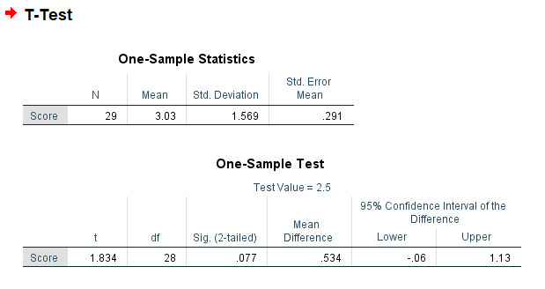
 |  | H0 : คะแนนเฉลี่ยของประชากรน้อยกว่าหรือเท่ากับ 2.50
 |  | H1 : คะแนนเฉลี่ยของประชากรมากกว่า 2.50

 |  | p-value (upper-tail) < ระดับนัยสำคัญ 0.05
 |  | แสดงว่าปฎิเสธสมมติฐานว่าง H0
 |  | นั่นคือ คะแนนเฉลี่ยของประชากรมากกว่า 2.50
 |  | สรุปได้ว่าคนส่วนใหญ่ชอบผู้หญิงผมยาวมากกว่าผู้หญิงผมสั้น

